UI & 기능 구성
NO | 이미지 | 분류 | 기능 설명
1 |  | 메인 화면1 |  | 점수 | 탭 등으로 얻는 점수. 새로운 꽃을 얻거나 스킬 강화에 사용된다.

 |  |  |  | 현금재화 | 현금 결제로 얻을 수 있는 재화. 광고를 통해서도 소량 얻을 수 있다.

 |  |  |  | 환경설정 버튼 | 환경설정 다이얼로그를 띄워주는 버튼

 |  |  |  | 업적 버튼 | 업적을 보고 보상을 받을 수 있는 버튼

 |  |  |  | 자리 이동 버튼 | On/Off 형식의 버튼으로, On일 때, 화면에 나와있는 식물들의 위치를 바꿀 수 있다.

 |  |  |  | 프래그먼트 버튼 | 밑에서 위로 프래그먼트 창이 뜨며, [꽃 관리 화면]에서 기능 설명을 자세히 다룬다.

 |  |  |  | 프래그먼트 | 프래그먼트는 스크롤 기능을 갖춘다.

 |  |  | 해당 화면에서 꽃을 자유롭게 이동 시킬 수 있으며, 버튼을 제외한 나머지 부분은 탭이 가능하다.

2 | 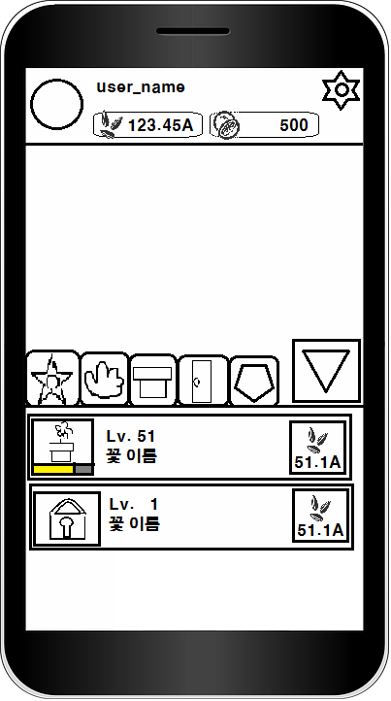 | 꽃 관리 화면 |  | 꽃 프래그먼트 영역 | 꽃에 해당하는 프래그먼트를 보여줌

 |  |  |  | 스킬 프래그먼트 영역 | 스킬에 해당하는 프래그먼트를 보여줌

 |  |  |  | 지속 스킬 프래그먼트 영역 | 지속 스킬에 해당하는 프래그먼트를 보여줌

 |  |  |  | 외부 화면 영역 | 외부 화면에 해당하는 프래그먼트를 보여줌

 |  |  |  | 상점 영역 | 상점에 해당하는 프래그먼트를 보여줌

 |  |  |  | 프래그먼트 닫음 | 프래그먼트를 닫고 메인화면처럼 보여줌

 |  |  |  | 지금 가지고 있는 꽃 | 현재 가지고 있는 꽃의 이미지를 나타낸다. 하단의 노란 게이지는 꽃의 레벨을 나타냄. 게이지가 꽉 차면 꽃의 외형이 바뀐다.

 |  |  |  | 소비되는 점수 | 꽃을 레벨업 시키거나, 현재 가지지 않은 꽃을 구매하는데 소비되는 점수. 점수는 각각 다를 수 있다.

 |  |  |  | 구매되지 않은 꽃 | 현재 구매되지 않은 꽃을 나타낸 것이다.

3 | 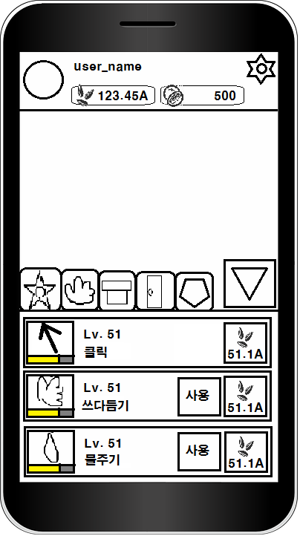 | 스킬 화면 |  | 쓰다듬기 스킬 | 해당 스킬의 이미지를 나타낸다. 하단의 노란 게이지는 스킬의 레벨을 나타냄.

 |  |  |  | 물주기 스킬 | 해당 스킬의 이미지를 나타낸다. 하단의 노란 게이지는 스킬의 레벨을 나타냄.

 |  |  |  | 스킬 사용 버튼 | 버튼을 누르면 스킬이 사용된다. 사용된 스킬은 이 버튼에 재사용 시간을 나타낸다.

 |  |  |  | 소비되는 점수 | 스킬 레벨업에 소모되는 점수.

 |  |  |  | 게이지 부분 | 스킬은 노란 게이지가 꽉 찰 때마다 보상을 준다.

 |  |  |  | 클릭 스킬 | 가장 기본이 되는 클릭(탭)이며 그냥 메인 화면에 있는 클릭 영역을 탭 할 때마다 점수를 준다. 스킬 레벨에 따라 탭 당 주는 점수가 증가한다.

 |  |  | 기존 설계에 있던, [쓰다듬기/물주기/말하기/노래들려주기/가지치기] 등을 이용

4 | 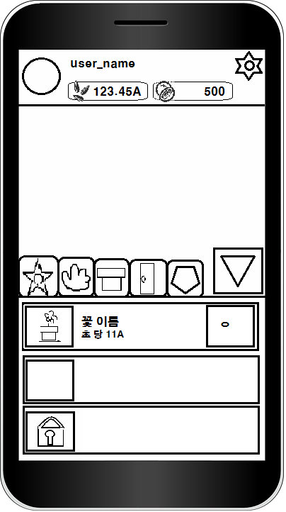 | 지속 스킬 화면 |  | 추가 정보 버튼 | 해당 꽃의 정보 등을 볼 수 있다.

 |  |  |  | 빈 칸 | 이 칸을 클릭하면 최고 레벨이 된 꽃을 넣어 놓을 수 있다. 이 곳에 넣어진 꽃은 지속 점수를 준다.

 |  |  |  | 잠겨진 칸 | 현금 재화의 소비로 열 수 있다.

 |  |  | 초 당 11A | 해당 꽃 설명 | 해당 꽃이 주는 점수에 대한 설명이다. 해당 꽃의 점수는 가지고 있는 같은 꽃에 개수에 따라 변동 된다.

 |  |  |  | 원에 대한 설명 | 저 부분에 유저가 가지고 있는 같은 꽃에 대한 개수를 저기에 표시한다.

5 | 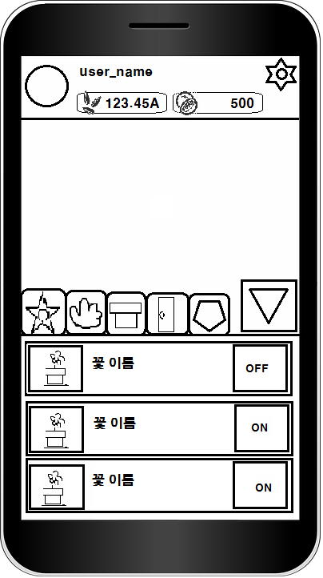 | 외부로 놓기 기능 화면 | 해당 프래그먼트는 현재 최고 레벨이 아닌 꽃들을 리스트로 나타낸다.

 |  |  |  | ON 버튼 | 버튼을 누르면 이 버튼은 OFF로 바뀌고, 해당 꽃을 overlay screen으로 띄워준다.

 |  |  |  | OFF 버튼 | 버튼을 누르면 이 버튼은 ON으로 바뀌고, overlay screen으로 띄워진 꽃을 지운다.

6 | 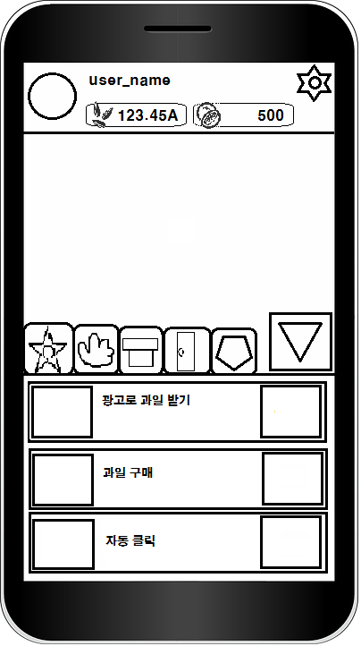 | 상점 화면 | 광고로 과일 받기 | 광고로 과일 받기 | 광고로 소량의 과일을 받을 수 있다.

 |  |  | 과일 구매 | 과일 구매 | 현금으로 과일을 구매 할 수 있다.(50개 구매하는거, 50개 = 4,500원)

 |  |  | 자동 클릭 | 자동 클릭 | 과일을 소모하여 1분 동안 자동 탭 기능을 살 수 있다. =>일단 App 완성을 위해 제외 부탁드립니다.

 |  |  | 추후 추가 될 수 있다.

 |  |  | 체력 증가 | 체력 증가 | 체력이 적은 꽃에게 사용 하면 해당 수치 만큼 체력이 증가한다.

 |  |  | 부활 | 부활 | 죽은 꽃을 살린다.

7 | 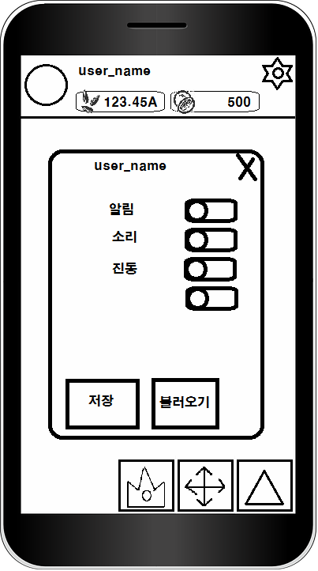 | 환경 설정 화면 |  | 닫기 | 해당 다이얼로그를 닫는다.

 |  |  |  | 이름 | 로그인 된 유저의 이름을 보여준다.

 |  |  |  | on/off | [알림/소리/진동/외부 화면에 날씨 보이기]에 해당하는 기능을 on/off 한다. 이미지 상태는 ON

 |  |  |  | 데이터 저장 | 현재 정보를 DB에 저장한다.

 |  |  |  | 데이터 불러오기 | DB에 저장된 정보를 가져와 현재 상태를 바꾼다.

 |  |  | on/off에 [외부화면에 날씨 보이기] 추가하기

8 | 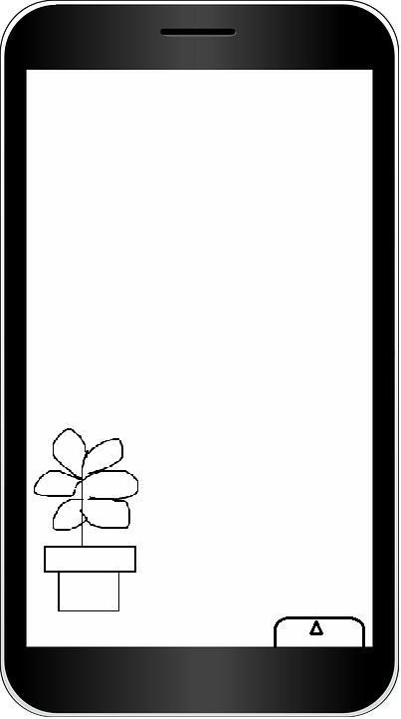 | 외부 화면1 | 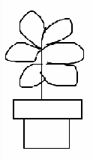 | overlay screen에 띄워진 꽃

 |  |  |  | overlay screen에 띄워진 메뉴 바 | 세모를 클릭하면 메뉴 바가 열린다. [외부 화면2]에서 자세히 다룬다. 현재 가진 점수를 세모 바로 밑에 보여준다.

 |  |  | 꽃이 잘 자라는 날씨에 외부 화면에 내놓으면 탭과 스킬로 얻는 점수가 %에 해당하는 증가량을 갖는다. 자라기 어려운 날씨에 내 놓으면 체력이 감소하고, % 증가량이 적다.

9 | 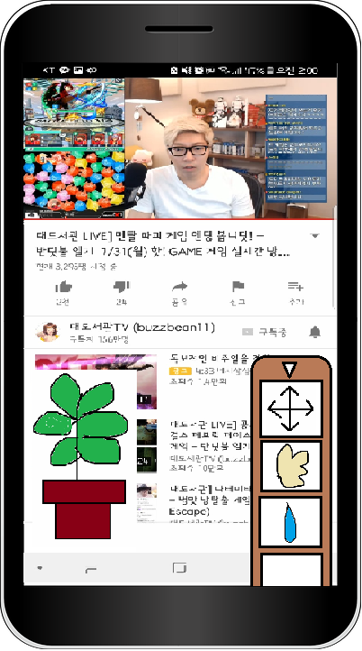 | 외부 화면2 | 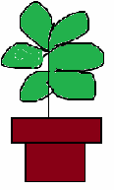 | overlay screen에 띄워진 꽃

 |  |  |  | overlay screen에 띄워진 메뉴 바 | 꽃의 위치 이동/스킬 등을 보여주며 위의 세모를 누르면 닫힌다. 현재 가진 점수를 세모 바로 밑에 보여준다.

 |  |  |  | 위치 이동 | ON/OFF 형식의 기능이다. ON 상태 일 때는 꽃의 위치를 마음대로 바꿀 수 있고, 스마트폰의 다른 어플리케이션을 사용 할 수 있다. OFF 상태 일 때는 꽃의 이동이 안되며, 다른 어플리케이션 클릭이 되지 않고 메뉴 바만 클릭 할 수 있다.

 |  |  |  | 쓰다듬기/물주기 | [스킬 화면]에 해당하는 스킬이며, 동일한 기능을 가진다. 스킬 쿨타임도 여기에 나타낸다. 클릭 스킬은 외부 화면에서 스킬 레벨업 기능만 갖는다.

 |  |  | 위치 이동의 OFF 기능을 추가로 설명 하자면, 다른 탭 형식의 게임들은, 게임이 실행되고 있을 때 화면을 클릭하여 점수를 얻는 것이 가능하지만, 우리 게임은 다른 게임과 다르게 overlay screen 기능을 사용하니 이것을 살려서 overlay screen에 꽃을 내놓고 옆 이미지 처럼 영상을 보면서 클릭이 가능하게 했으면 좋겠다.

